Teploty ČR 1961-2025
 | Průměrná roční teplota ČR [°C] | Mauna Loa ppm CO2 | roční rozdíl teplot | roční rozdíl ppmCO2 |  |  | roční rozdíl teplot | roční rozdíl ppmCO2
1961 | 7.9 | 317.64 | 0 | 0 |  | 1961 | 0 | 0
1962 | 6.3 | 318.45 | -1.6 | 0.81 |  | 1962 | -1.6 | 0.81
1963 | 6.5 | 318.99 | 0.2 | 0.54 |  | 1963 | 0.2 | 0.54
1964 | 7.0 | 319.62 | 0.5 | 0.63 |  | 1964 | 0.5 | 0.63
1965 | 6.4 | 320.04 | -0.6 | 0.42 |  | 1965 | -0.6 | 0.42
1966 | 7.9 | 321.37 | 1.5 | 1.33 |  | 1966 | 1.5 | 1.33 |  | 0.017647058824
1967 | 8.0 | 322.18 | 0.1 | 0.81 |  | 1967 | 0.1 | 0.81 |  | 4.7
1968 | 7.3 | 323.05 | -0.7 | 0.87 |  | 1968 | -0.7 | 0.87 |  | 0.082941176471
1969 | 6.9 | 324.62 | -0.4 | 1.57 |  | 1969 | -0.4 | 1.57
1970 | 6.9 | 325.68 | 0.0 | 1.06 |  | 1970 | 0.0 | 1.06 |  | 5.67E-08
1971 | 7.5 | 326.32 | 0.6 | 0.64 |  | 1971 | 0.6 | 0.64 |  | 0.83
1972 | 7.2 | 327.46 | -0.3 | 1.14 |  | 1972 | -0.3 | 1.14 |  | 1.46E+07
1973 | 7.2 | 329.68 | 0.0 | 2.22 |  | 1973 | 0.0 | 2.22 |  | 6.19E+01
1974 | 8.0 | 330.19 | 0.8 | 0.51 |  | 1974 | 0.8 | 0.51 |  | 6 K
1975 | 8.0 | 331.13 | 0.0 | 0.94 |  | 1975 | 0.0 | 0.94
1976 | 7.3 | 332.03 | -0.7 | 0.90 |  | 1976 | -0.7 | 0.90
1977 | 7.6 | 333.84 | 0.3 | 1.81 |  | 1977 | 0.3 | 1.81
1978 | 6.8 | 335.41 | -0.8 | 1.57 |  | 1978 | -0.8 | 1.57
1979 | 7.2 | 336.84 | 0.4 | 1.43 |  | 1979 | 0.4 | 1.43
1980 | 6.3 | 338.76 | -0.9 | 1.92 |  | 1980 | -0.9 | 1.92
1981 | 7.5 | 340.12 | 1.2 | 1.36 |  | 1981 | 1.2 | 1.36
1982 | 7.8 | 341.48 | 0.3 | 1.36 |  | 1982 | 0.3 | 1.36
1983 | 8.2 | 343.15 | 0.4 | 1.67 |  | 1983 | 0.4 | 1.67
1984 | 7.0 | 344.87 | -1.2 | 1.72 |  | 1984 | -1.2 | 1.72
1985 | 6.5 | 346.35 | -0.5 | 1.48 |  | 1985 | -0.5 | 1.48
1986 | 7.2 | 347.61 | 0.7 | 1.26 |  | 1986 | 0.7 | 1.26
1987 | 6.6 | 349.31 | -0.6 | 1.70 |  | 1987 | -0.6 | 1.70
1988 | 8.0 | 351.69 | 1.4 | 2.38 |  | 1988 | 1.4 | 2.38
1989 | 8.4 | 353.2 | 0.4 | 1.51 |  | 1989 | 0.4 | 1.51
1990 | 8.4 | 354.45 | 0.0 | 1.25 |  | 1990 | 0.0 | 1.25
1991 | 7.2 | 355.7 | -1.2 | 1.25 |  | 1991 | -1.2 | 1.25
1992 | 8.6 | 356.54 | 1.4 | 0.84 |  | 1992 | 1.4 | 0.84
1993 | 7.6 | 357.21 | -1.0 | 0.67 |  | 1993 | -1.0 | 0.67
1994 | 8.9 | 358.96 | 1.3 | 1.75 |  | 1994 | 1.3 | 1.75
1995 | 7.9 | 360.97 | -1.0 | 2.01 |  | 1995 | -1.0 | 2.01
1996 | 6.3 | 362.74 | -1.6 | 1.77 |  | 1996 | -1.6 | 1.77
1997 | 7.6 | 363.88 | 1.3 | 1.14 |  | 1997 | 1.3 | 1.14
1998 | 8.2 | 366.84 | 0.6 | 2.96 |  | 1998 | 0.6 | 2.96
1999 | 8.4 | 368.84 | 0.2 | 2.00 |  | 1999 | 0.2 | 2.00
2000 | 9.1 | 369.71 | 0.7 | 0.87 |  | 2000 | 0.7 | 0.87
2001 | 7.8 | 371.32 | -1.3 | 1.61 |  | 2001 | -1.3 | 1.61
2002 | 8.7 | 373.45 | 0.9 | 2.13 |  | 2002 | 0.9 | 2.13
2003 | 8.2 | 375.98 | -0.5 | 2.53 |  | 2003 | -0.5 | 2.53
2004 | 7.8 | 377.7 | -0.4 | 1.72 |  | 2004 | -0.4 | 1.72
2005 | 7.7 | 379.89 | -0.1 | 2.19 |  | 2005 | -0.1 | 2.19
2006 | 8.2 | 382.09 | 0.5 | 2.20 |  | 2006 | 0.5 | 2.20
2007 | 9.1 | 384.02 | 0.9 | 1.93 |  | 2007 | 0.9 | 1.93
2008 | 8.9 | 385.83 | -0.2 | 1.81 |  | 2008 | -0.2 | 1.81
2009 | 8.4 | 387.64 | -0.5 | 1.81 |  | 2009 | -0.5 | 1.81
2010 | 7.2 | 390.1 | -1.2 | 2.46 |  | 2010 | -1.2 | 2.46
2011 | 8.5 | 391.85 | 1.3 | 1.75 |  | 2011 | 1.3 | 1.75
2012 | 8.3 | 394.06 | -0.2 | 2.21 |  | 2012 | -0.2 | 2.21
2013 | 7.9 | 396.74 | -0.4 | 2.68 |  | 2013 | -0.4 | 2.68
2014 | 9.4 | 398.81 | 1.5 | 2.07 |  | 2014 | 1.5 | 2.07
2015 | 9.4 | 400.01 | 0.0 | 1.20 |  | 2015 | 0.0 | 1.20
2016 | 8.7 | 404.41 | -0.7 | 4.40 |  | 2016 | -0.7 | 4.40
2017 | 8.6 | 406.76 | -0.1 | 2.35 |  | 2017 | -0.1 | 2.35
2018 | 9.6 | 408.72 | 1.0 | 1.96 |  | 2018 | 1.0 | 1.96
2019 | 9.5 | 411.65 | -0.1 | 2.93 |  | 2019 | -0.1 | 2.93
2020 | 9.1 | 414.21 | -0.4 | 2.56 |  | 2020 | -0.4 | 2.56
2021 | 8.0 | 416.41 | -1.1 | 2.20 |  | 2021 | -1.1 | 2.20
2022 | 9.2 | 418.53 | 1.2 | 2.12 |  | 2022 | 1.2 | 2.12
2023 | 9.7 | 421.08 | 0.5 | 2.55 |  | 2023 | 0.5 | 2.55
2024 | 10.3 | 424.64 | 0.6 | 3.56 |  | 2024 | 0.6 | 3.56
2025 | 8.8 | 426.60 | -1.5 | 1.96 |  | 2025 | -1.5 | 1.96

V Excelu lze snadno prodloužit trend grafu třeba o 25 let dopředu. Pouhé lineární prodloužení čehokoliv dopředu by vyvolalo u klimatologů kopřivku. Tak si to jen představme. Roční nárůsty ppm CO2 zpomalí a nárůsty teplot taky.

 | Rozdíl teplot 10,1°C-8,1°C = 2°C |  |  |  | Rozdíl ppm CO2 = 415- 240 = 175 ppm CO2
 | Nárůst 1 °C odpovídá nárůstu ppm CO2 asi 87,5 ppm.
 | Nárůstu 24 ppm CO2, to je asi 450 ppm celkem odpovídá nárůst |  |  |  |  |  |  | 0.27428571429 | ° C

 | Funkce
 |  | ppm CO2 | funkce k teplotě
 |  | 1 | 0
 |  | 1.01 | 0.31583436342
 |  | 1.0201 | 0.37559247215
 |  | 1.030301 | 0.4156613981
 |  | 1.04060401 | 0.44665724022
 |  | 1.0510100501 | 0.47228253041
 |  | 1.0615201506 | 0.49430749205
 |  | 1.0721353521 | 0.51372877292 |  | Přírůstek pohlcování IR zážení je úměrný přirozenému logaritmu a přírůstek teploty pak úměrná čtvrté odmocnině z toho přírůstku.
 |  | 1.0828567056 | 0.53116796803 |  | Hodně zjednodušeně, tato funkce ( kladné kostanty nemusíme brát v úvahu), bude slabě rostoucí s ppm CO2. Viz vzorce nahoře.
 |  | 1.0936852727 | 0.54704116423 |  | V rámci nárůstu o stovky ppmCO2 bude nárůst jednotky % teploty. Zde nárůst 175 ppm vede k 0,274 °C nárůstu z 8,1 °C, což je
 |  | 1.1046221254 | 0.56164174546 |  | asi 3,4% nárůst teploty

 |  |  |  |  | 0.023529411765

Teploty ČR-1983-2023
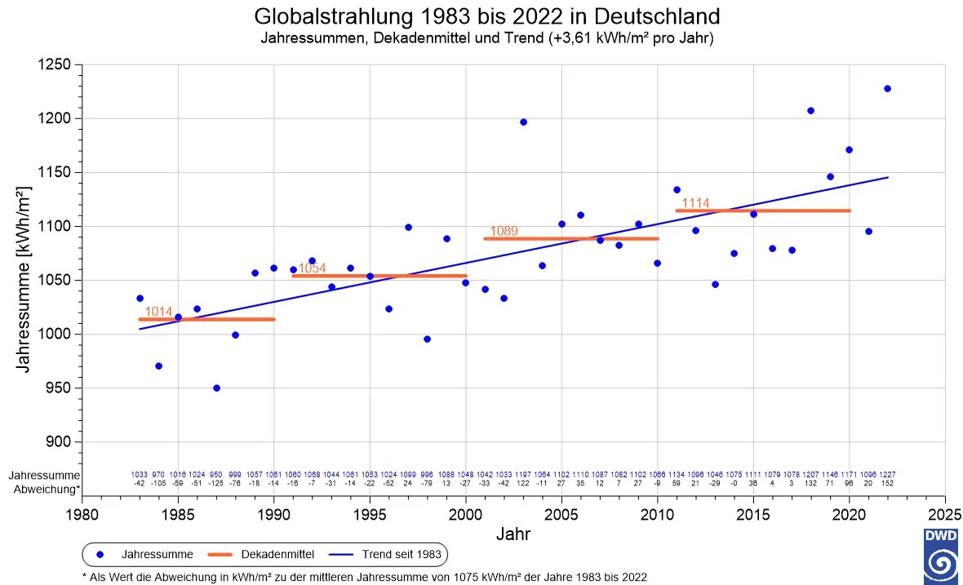
 | °C
1983 | 8.2
1984 | 7.0
1985 | 6.5
1986 | 7.2
1987 | 6.6
1988 | 8.0
1989 | 8.4
1990 | 8.4
1991 | 7.2
1992 | 8.6
1993 | 7.6
1994 | 8.9
1995 | 7.9
1996 | 6.3
1997 | 7.6
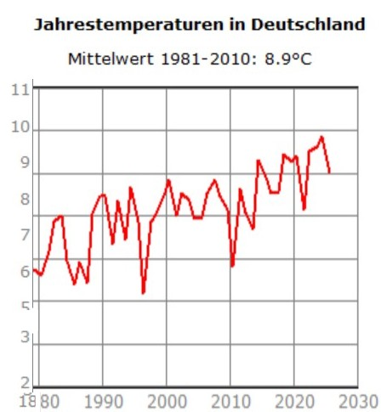
1998 | 8.2
1999 | 8.4
2000 | 9.1
2001 | 7.8
2002 | 8.7
2003 | 8.2
2004 | 7.8
2005 | 7.7
2006 | 8.2
2007 | 9.1
2008 | 8.9
1980
2009 | 8.4
2010 | 7.2
Teplota ČR 1983-2022 [°C]
2011 | 8.5
2012 | 8.3
2013 | 7.9
2014 | 9.4
2015 | 9.4
2016 | 8.7
2017 | 8.6
2018 | 9.6
2019 | 9.5
2020 | 9.1
2021 | 8.0
2022 | 9.2
2023 | 9.7

 |  |  | 1000 kWh/m2 | = 114 W/m2
 |  |  | 1 kWh | 3600000 | J
 |  |  | 3,600,000,000 | 3.60E+09 | J
 |  |  | 31,557,600 | 3.16E+07 | s
 |  | 1983 | 1000 W/m2 |  | 2022 | 1150 W/m2
 |  |  | 114.08 | 114 W/m2 |  | 131.10 | 131 W/m2
 |  |  | 86.7 | W/m2 |  | 99.6 | W/m2
 |  |  | 86.7 |  |  | 99.6
 |  |  | 5.67E-08 | Boltz. Konst |  | 5.67E-08 | Boltz. Konst
 |  |  | 1.53E+09 | =T^4 |  | 1.76E+09 | =T^4
 |  |  | 1.98E+02 | =T |  | 2.05E+02 | =T | 0.358
 |  |  | 198 K |  |  | 205 K |  | 510
 |  |  |  |  |  |  |  | 0.00070196078431
 |  | 1983 | 1000 W/m2 |  | 2022 | 1150 W/m2 |  | 0.070196078431
 |  |  | 114.00 | 114 W/m2 |  | 131.10 | 131 W/m2
 |  |  | 86.6 | W/m2 |  | 99.6 | W/m2
 |  |  | 86.7 |  |  | 99.6 |  | 0.011933333333
 |  |  | 5.67E-08 | Boltz. Konst |  | 5.67E-08 | Boltz. Konst
 |  |  | 1.53E+09 | =T^4 |  | 1.76E+09 | =T^4
 |  |  | 1.98E+02 | =T |  | 2.05E+02 | =T
 |  |  | 198 K |  |  | 205 K

